1选择空单元格
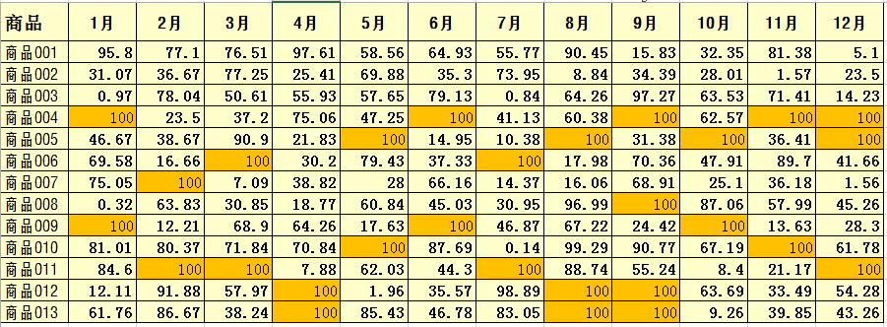
商品名称 | 1月 | 2月 | 3月 | 4月 | 5月 | 6月 | 7月 | 8月 | 9月 | 10月 | 11月 | 12月
商品001 | 99.54 | 64.78 | 96.85 | 56.02 | 77.69 | 83.12 | 71.53 | 89.08 | 59.42 | 93.18 | 81.16 | 31.01
商品002 | 18.05 | 69.57 | 43.07 | 20.55 | 80.19 | 25.18 | 79.68 | 2.98 | 22.06 | 34.59 | 36.01 | 24.97
商品003 | 75.47 | 46.73 | 11.12 | 45.21 | 24.58 | 90.94 | 60.88 | 98.72 | 21.63 | 56.68 | 41.28 | 82.55
商品004 | 1111 | 76.87 | 77.93 | 90.37 | 44.88 | 2222 | 6.91 | 29.58 |  | 74.54
商品005 | 83.71 | 63.57 | 9.41 | 35.29 |  | 0.3 | 90.38 |  | 12.5 |  | 82.42
商品006 | 36.48 | 78.41 |  | 97.76 | 15.63 | 43.91 |  | 19.8 | 2.97 | 55.81 | 37.08 | 5.6
商品007 | 7.56 | 0 | 43.94 | 37.74 | 72.35 | 89.62 | 84.95 | 3.41 | 1.29 | 80.3 | 69.61 | 35.58
商品008 | 46.69 | 25.51 | 74.54 | 53.04 | 94.04 | 65.52 | 20.75 | 50.22 |  | 80.24 | 85.31 | 40.28
商品009 |  | 48.68 | 6.72 | 73.01 | 23.17 |  | 27.12 | 86.11 | 33.37 |  | 72.1 | 91.63
商品010 | 64.4 | 27.2 | 92.57 | 4.64 |  | 13.17 | 6.73 | 50.31 | 42.28 | 63.47 |  | 44.24
商品011 | 34.37 |  |  | 84.39 | 34.97 | 36.21 |  | 27.32 | 3.91 | 26.63 | 12.41
商品012 | 15.4 | 30.94 | 50.3 |  | 71.78 | 45.42 | 81.68 |  |  | 4.8 | 30.46 | 47.47
商品013 | 50.68 | 3.1 | 96.1 |  | 59.97 | 23.82 | 50.57 |  |  | 99.71 | 61.78 | 62.08
知识点：
使用“查找选择--定位条件”选中某特定条件的单元格
特定条件：空值。
方法：先使用定位条件选择区域中空单元格，输入100，按组合键Ctrl+Enter

3.选中错误单元格
记帐日期 | 交易日期 | 交易资料 | 新签帐项 | 入帐款项 | 新签帐项(仅数字) | 入帐款项(仅数字) | 新签帐项(数值型) | 入帐款项(数值型) | 知识点：
40070 | 40070 | COUNTER PAYMENT BOC CASH |  | EUR 20.00 |  | 20.00 | #VALUE! | 20 | 使用“查找选择--定位条件”选中某特定条件的单元格
40072 | 40069 | EASYJET AIR EFVBW4T000 BEDFORDSHIRE GB | EUR 183.46 |  | 183.46 |  | 183.46 | #VALUE! | 特定条件：公式--错误，然后删除这些错误值。
40091 | 40089 | AZ NV ALKMAAR NL | EUR 12.50 |  | 12.50 |  | 12.5 | #VALUE!
40107 | 40104 | RYANAIR INT 0000000W56 DUBLIN IE | EUR 218.84 |  | 218.84 |  | 218.84 | #VALUE!
40114 | 40113 | COUNTER PAYMENT BOC CASH |  | EUR 510.00 |  | 510.00 | #VALUE! | 510
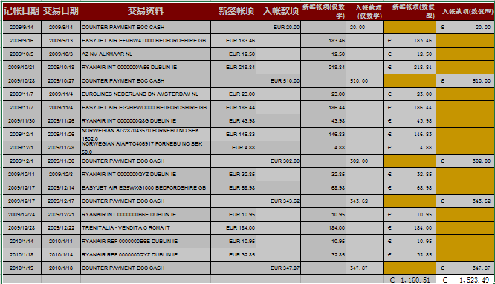
40124 | 40121 | EUROLINES NEDERLAND DN AMSTERDAM NL | EUR 23.00 |  | 23.00 |  | 23 | #VALUE!
40124 | 40121 | EASYJET AIR EG2HPWD000 BEDFORDSHIRE GB | EUR 186.44 |  | 186.44 |  | 186.44 | #VALUE!
40147 | 40143 | RYANAIR INT 0000000Q8G DUBLIN IE | EUR 43.98 |  | 43.98 |  | 43.98 | #VALUE!
40148 | 40143 | NORWEGIAN AI3287043570 FORNEBU NO SEK 1502.0 | EUR 146.83 |  | 146.83 |  | 146.83 | #VALUE!
40148 | 40145 | NORWEGIAN AIAPTO406917 FORNEBU NO SEK 50.0 | EUR 4.88 |  | 4.88 |  | 4.88 | #VALUE!
40148 | 40147 | COUNTER PAYMENT BOC CASH |  | EUR 302.00 |  | 302.00 | #VALUE! | 302
40158 | 40155 | RYANAIR INT 0000000QYZ DUBLIN IE | EUR 32.85 |  | 32.85 |  | 32.85 | #VALUE!
40164 | 40161 | EASYJET AIR EG5WXG1000 BEDFORDSHIRE GB | EUR 68.98 |  | 68.98 |  | 68.98 | #VALUE!
40164 | 40164 | COUNTER PAYMENT BOC CASH |  | EUR 343.62 |  | 343.62 | #VALUE! | 343.62
40171 | 40168 | RYANAIR INT 0000000B6E DUBLIN IE | EUR 10.95 |  | 10.95 |  | 10.95 | #VALUE!
40175 | 40169 | TRENITALIA - VENDITA O ROMA IT | EUR 184.00 |  | 184.00 |  | 184 | #VALUE!
40192 | 40189 | RYANAIR REF 0000000B6E DUBLIN IE | EUR 10.95 |  | 10.95 |  | 10.95 | #VALUE!
40196 | 40192 | RYANAIR REF 0000000QYZ DUBLIN IE | EUR 32.85 |  | 32.85 |  | 32.85 | #VALUE!
40197 | 40196 | COUNTER PAYMENT BOC CASH |  | EUR 347.87 |  | 347.87 | #VALUE! | 347.87

4.选择性粘贴-运算
月 | 日 | 项目 | 部门名称 | 金额 | 增加比例(25%) |  | 1.25
01 | 14 | 电费 | 销售部 | 64955.638672 |  | 要求：使用选择性粘贴方法实现“金额”数据列数据增加25%。
01 | 20 | 水费 | 人力部 | 6858.9863281
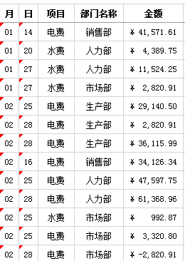
01 | 27 | 水费 | 人力部 | 18006.641602 |  |  | 1.首先定义好增加比例（ctrl+c）
01 | 27 | 水费 | 市场部 | 4407.6669922 |  |  | 2.选择金额区域（改变的区域）
02 | 25 | 电费 | 生产部 | 45532.026367 |  |  | 3.选择性粘贴-乘
02 | 28 | 电费 | 生产部 | 4407.6669922
02 | 28 | 电费 | 生产部 | 56431.241211
02 | 16 | 电费 | 销售部 | 53322.400391
02 | 25 | 电费 | 人力部 | 59497.190625
02 | 28 | 电费 | 人力部 | 76711.199219
02 | 25 | 水费 | 市场部 | 1241.0835937
02 | 25 | 电费 | 市场部 | 4150.996875
02 | 28 | 电费 | 市场部 | -3526.1335937
02 | 28 | 电费 | 市场部 | 2376.0617187
02 | 25 | 电费 | 市场部 | 8626.1320312
03 | 21 | 水费 | 生产部 | 2639.6632812
03 | 21 | 水费 | 生产部 | 2209.5453125
03 | 25 | 电费 | 生产部 | 46045.514844
03 | 17 | 电费 | 销售部 | 60168.880469
03 | 21 | 水费 | 人力部 | 3346.2664062
03 | 21 | 水费 | 人力部 | 3722.6039063
03 | 25 | 电费 | 人力部 | 79490.371875
03 | 21 | 水费 | 市场部 | 2514.6546875
03 | 21 | 电费 | 市场部 | 11861.53125
03 | 25 | 电费 | 市场部 | 2939.0765625
04 | 26 | 电费 | 生产部 | 49951.579687
04 | 14 | 电费 | 销售部 | 57818.190625
04 | 29 | 电费 | 销售部 | 37569.799219
04 | 29 | 电费 | 销售部 | 47872.415625
04 | 14 | 采暖费 | 销售部 | 47434.319531
04 | 26 | 电费 | 人力部 | 102973.22812
04 | 26 | 水费 | 市场部 | 10803.854687
04 | 21 | 水费 | 市场部 | 3011.6523437
04 | 26 | 电费 | 市场部 | 3759.7992187
04 | 21 | 电费 | 市场部 | 11312.514062
05 | 27 | 电费 | 生产部 | 36129.585938
05 | 17 | 电费 | 销售部 | 48869.878906
05 | 27 | 电费 | 人力部 | 83171.665625
05 | 17 | 水费 | 市场部 | 12356.875781
05 | 27 | 水费 | 市场部 | 3189.6867187
05 | 27 | 电费 | 市场部 | 5398.675
05 | 27 | 电费 | 市场部 | 8174.775
06 | 30 | 电费 | 生产部 | 33912.314062
06 | 30 | 电费 | 销售部 | 63673.703125
06 | 30 | 电费 | 人力部 | 94003.3
06 | 27 | 水费 | 市场部 | 3174.8445312
06 | 27 | 水费 | 市场部 | 11272.803125
06 | 27 | 电费 | 市场部 | 8000.8015625
06 | 30 | 电费 | 市场部 | 25582.971875
07 | 29 | 电费 | 生产部 | 32798.467187
07 | 29 | 电费 | 销售部 | 46341.226562
07 | 29 | 电费 | 人力部 | 129145.23359
07 | 22 | 水费 | 市场部 | 3330.615625
07 | 22 | 电费 | 市场部 | 10582.210156
07 | 29 | 电费 | 市场部 | 47197.796875
08 | 19 | 水费 | 生产部 | 3582.825
08 | 19 | 电费 | 生产部 | 12128.834375
08 | 26 | 电费 | 生产部 | 40056.979688
08 | 26 | 水费 | 销售部 | 34179.4375
08 | 26 | 电费 | 销售部 | 59135.5875
08 | 26 | 电费 | 人力部 | 120790.5375
08 | 26 | 水费 | 市场部 | 30201.120313
08 | 26 | 电费 | 市场部 | 32773.903906
09 | 23 | 水费 | 生产部 | 2959.7226562
09 | 23 | 电费 | 生产部 | 20542.01875
09 | 23 | 电费 | 生产部 | 40015.471875
09 | 23 | 电费 | 销售部 | 66065.074219
09 | 23 | 电费 | 人力部 | 94368.964063
09 | 23 | 水费 | 市场部 | 11906.183594
09 | 23 | 电费 | 市场部 | 25583.672656
10 | 25 | 电费 | 生产部 | 31743.809375
10 | 24 | 电费 | 销售部 | 32529.457031
10 | 25 | 电费 | 人力部 | 50945.251562
10 | 21 | 水费 | 市场部 | 7740.434375
10 | 21 | 水费 | 市场部 | 2470.1460938
10 | 25 | 电费 | 市场部 | 3923.3867187
10 | 21 | 电费 | 市场部 | 12631.851562
11 | 28 | 电费 | 生产部 | 38690.959375
11 | 16 | 采暖费 | 生产部 | 157180.32891
11 | 18 | 水费 | 销售部 | 13525.078125
11 | 23 | 电费 | 销售部 | 44758.646875
11 | 28 | 电费 | 人力部 | 70996.525781
11 | 16 | 采暖费 | 人力部 | 539496.44531
11 | 01 | 水费 | 市场部 | 3884.340625
11 | 28 | 水费 | 市场部 | 3493.8078125
11 | 01 | 水费 | 市场部 | 4420.2765625
11 | 22 | 水费 | 市场部 | 9250.8515625
11 | 28 | 电费 | 市场部 | 4085.1054687
11 | 28 | 电费 | 市场部 | 6132.878125
12 | 27 | 电费 | 生产部 | 56987.764844
12 | 20 | 电费 | 销售部 | 52243.367969
12 | 27 | 电费 | 人力部 | 100906.35469
12 | 01 | 水费 | 市场部 | 5285.1125
12 | 20 | 水费 | 市场部 | 9707.6171875
12 | 21 | 水费 | 市场部 | 1388.625
12 | 27 | 电费 | 市场部 | 4955.4578125
12 | 21 | 电费 | 市场部 | 4415.0296875
12 | 07 | 采暖费 | 市场部 | 100585.46875
12 | 21 | 采暖费 | 市场部 | 9107.2453125

7.查找功能统计同填充色个数
¥1,000.00 | ¥1,000.00 | ¥1,000.00 | ¥1,000.00 | ¥2,000.00 | 知识点：
¥1,000.00 | ¥1,000.00 | ¥1,000.00 | ¥1,000.00 | ¥1,000.00 | 使用“查找”选中某特定格式的单元格
¥1,000.00 | ¥1,000.00 | ¥1,000.00 | ¥2,000.00 | ¥1,000.00 | 方法：从单元格中选择格式
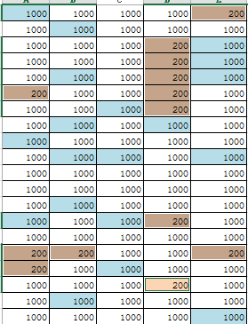
¥1,000.00 | ¥1,000.00 | ¥1,000.00 | ¥2,000.00 | ¥1,000.00
¥1,000.00 | ¥1,000.00 | ¥1,000.00 | ¥2,000.00 | ¥1,000.00 | 方法：
¥1,000.00 | ¥1,000.00 | ¥1,000.00 | ¥2,000.00 | ¥1,000.00 | “查找”选中某特定格式的单元格
¥1,000.00 | ¥1,000.00 | ¥1,000.00 | ¥2,000.00 | ¥1,000.00 | 查找全部，选中结果列表
¥1,000.00 | ¥9,999.00 | ¥1,000.00 | ¥1,000.00 | ¥1,000.00 | 关闭对话框
¥9,999.00 | ¥1,000.00 | ¥1,000.00 | ¥1,000.00 | ¥1,000.00 | 输入数据200，组合键Ctrl+Enter
¥1,000.00 | ¥9,999.00 | ¥9,999.00 | ¥1,000.00 | ¥9,999.00
¥1,000.00 | ¥1,000.00 | ¥1,000.00 | ¥1,000.00 | ¥1,000.00 | 结果后样张： | ¥1,000.00
¥1,000.00 | ¥1,000.00 | ¥1,000.00 | ¥1,000.00 | ¥1,000.00
¥1,000.00 | ¥9,999.00 | ¥1,000.00 | ¥1,000.00 | ¥1,000.00
¥9,999.00 | ¥1,000.00 | ¥9,999.00 | ¥2,000.00 | ¥1,000.00 |  | ¥1,000.00
¥1,000.00 | ¥1,000.00 | ¥1,000.00 | ¥1,000.00 | ¥1,000.00
¥5,000.00 | ¥2,000.00 | ¥1,000.00 | ¥1,000.00 | ¥2,000.00
¥5,000.00 | ¥1,000.00 | ¥9,999.00 | ¥1,000.00 | ¥1,000.00
¥1,000.00 | ¥1,000.00 | ¥1,000.00 | ¥50.00 | ¥1,000.00
¥1,000.00 | ¥9,999.00 | ¥1,000.00 | ¥1,000.00 | ¥1,000.00
¥1,000.00 | ¥1,000.00 | ¥1,000.00 | ¥1,000.00 | ¥9,999.00

9.辅助列-隔行插入1空行
车次 | 类型 | 起始车站 | 到达车站 | 发车时间 | 到站时间 | 行车时间 | 硬座价格 | 硬卧下价格 | 软卧下价格 | 始发站－终点站 | 辅助列
117 | 快速 | 北京西 | 成都 | 0.47222222222 | 0.73680555556 | 30小时21分钟 | 246 | 446 | 686 | 北京西－攀枝花 | 1 | 作业：利用辅助列产生相关数据的排序实现隔行插入1空行。
 |  |  |  |  |  |  |  |  |  |  | 1.2 | 扩展：插入两空行，如何实现？
 |  |  |  |  |  |  |  |  |  |  | 1.5
7 | 特快 | 北京西 | 成都 | 0.70069444444 | 0.74861111111 | 25小时9分钟 | 231 | 418 | 642 | 北京西－成都 | 2 | 样张：
 |  |  |  |  |  |  |  |  |  |  | 2.2
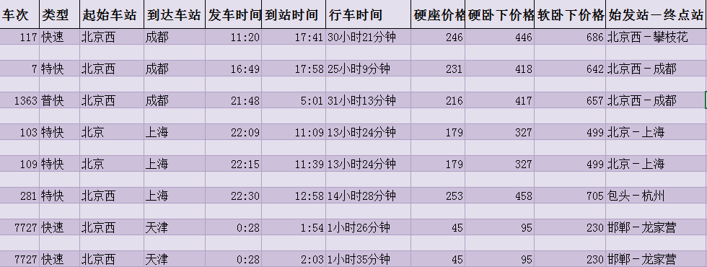
 |  |  |  |  |  |  |  |  |  |  | 2.5
1363 | 普快 | 北京西 | 成都 | 0.90833333333 | 0.20902777778 | 31小时13分钟 | 216 | 417 | 657 | 北京西－成都 | 3
 |  |  |  |  |  |  |  |  |  |  | 3.2
 |  |  |  |  |  |  |  |  |  |  | 3.5
103 | 特快 | 北京 | 上海 | 0.92291666667 | 0.46458333333 | 13小时24分钟 | 179 | 327 | 499 | 北京－上海 | 4
 |  |  |  |  |  |  |  |  |  |  | 4.2
 |  |  |  |  |  |  |  |  |  |  | 4.5
109 | 特快 | 北京 | 上海 | 0.92708333333 | 0.48541666667 | 13小时24分钟 | 179 | 327 | 499 | 北京－上海 | 5
 |  |  |  |  |  |  |  |  |  |  | 5.2
 |  |  |  |  |  |  |  |  |  |  | 5.5
281 | 特快 | 北京西 | 上海 | 0.9375 | 0.54027777778 | 14小时28分钟 | 253 | 458 | 705 | 包头－杭州 | 6
 |  |  |  |  |  |  |  |  |  |  | 6.2
 |  |  |  |  |  |  |  |  |  |  | 6.5
7727 | 快速 | 北京西 | 天津 | 0.019444444444 | 0.079166666667 | 1小时26分钟 | 45 | 95 | 230 | 邯郸－龙家营 | 7
 |  |  |  |  |  |  |  |  |  |  | 7.2
 |  |  |  |  |  |  |  |  |  |  | 7.5
7727 | 快速 | 北京西 | 天津 | 0.019444444444 | 0.085416666667 | 1小时35分钟 | 45 | 95 | 230 | 邯郸－龙家营 | 8
 |  |  |  |  |  |  |  |  |  |  | 8.2
 |  |  |  |  |  |  |  |  |  |  | 8.5
7727 | 快速 | 北京西 | 天津 | 0.019444444444 | 0.079166666667 | 1小时26分钟 | 79 | 149 | 224 | 邯郸－龙家营 | 9
 |  |  |  |  |  |  |  |  |  |  | 9.2
 |  |  |  |  |  |  |  |  |  |  | 9.5
7727 | 快速 | 北京西 | 天津 | 0.019444444444 | 0.085416666667 | 1小时35分钟 | 79 | 149 | 224 | 邯郸－龙家营 | 10
 |  |  |  |  |  |  |  |  |  |  | 10.2
 |  |  |  |  |  |  |  |  |  |  | 10.5
2601 | 普快 | 北京 | 天津 | 0.18194444444 | 0.25694444444 | 1小时48分钟 | 126 | 246 | 383 | 临汾－龙家营 | 11
 |  |  |  |  |  |  |  |  |  |  | 11.2
 |  |  |  |  |  |  |  |  |  |  | 11.5
1135 | 普快 | 北京西 | 天津 | 0.23055555556 | 0.29097222222 | 1小时27分钟 | 145 | 281 | 438 | 乌海西－天津 | 12
 |  |  |  |  |  |  |  |  |  |  | 12.2
 |  |  |  |  |  |  |  |  |  |  | 12.5
1135 | 普快 | 北京西 | 天津 | 0.23055555556 | 0.29791666667 | 1小时37分钟 | 145 | 281 | 438 | 乌海西－天津 | 13
 |  |  |  |  |  |  |  |  |  |  | 13.2
 |  |  |  |  |  |  |  |  |  |  | 13.5
107 | 特快 | 北京西 | 深圳 | 0.84236111111 | 0.82291666667 | 23小时32分钟 | 257 | 467 | 720 | 北京西－深圳 | 14
 |  |  |  |  |  |  |  |  |  |  | 14.2
 |  |  |  |  |  |  |  |  |  |  | 14.5
105 | 快速 | 北京西 | 深圳 | 0.99305555556 | 0.20972222222 | 29小时12分钟 | 257 | 467 | 720 | 北京西－深圳 | 15
 |  |  |  |  |  |  |  |  |  |  | 15.2
 |  |  |  |  |  |  |  |  |  |  | 15.5
1173 | 普快 | 北京 | 哈尔滨 | 0.15069444444 | 0.85555555556 | 16小时55分钟 | 189 | 364 | 574 | 太原－哈尔滨 | 16
 |  |  |  |  |  |  |  |  |  |  | 16.2
 |  |  |  |  |  |  |  |  |  |  | 16.5
157 | 特快 | 北京 | 哈尔滨 | 0.28125 | 0.72777777778 | 10小时43分钟 | 276 | 499 | 770 | 泰州－哈尔滨 | 17
 |  |  |  |  |  |  |  |  |  |  | 17.2
 |  |  |  |  |  |  |  |  |  |  | 17.5
25 | 动车 | 北京 | 哈尔滨 | 0.30208333333 | 0.63819444444 | 8小时4分钟 | 197 | 320 | 564 | 北京－哈尔滨 | 18
 |  |  |  |  |  |  |  |  |  |  | 18.2
 |  |  |  |  |  |  |  |  |  |  | 18.5
1301 | 普快 | 北京 | 哈尔滨 | 0.41875 | 0.2 | 18小时45分钟 | 154 | 298 | 465 | 北京－满洲里 | 19
 |  |  |  |  |  |  |  |  |  |  | 19.2
 |  |  |  |  |  |  |  |  |  |  | 19.5
265 | 快速 | 北京 | 哈尔滨 | 0.52638888889 | 0.14236111111 | 14小时47分钟 | 154 | 281 | 429 | 北京－牡丹江 | 20
 |  |  |  |  |  |  |  |  |  |  | 20.2
 |  |  |  |  |  |  |  |  |  |  | 20.5
339 | 快速 | 北京 | 哈尔滨 | 0.53541666667 | 0.18194444444 | 15小时31分钟 | 154 | 281 | 429 | 北京－佳木斯 | 21
 |  |  |  |  |  |  |  |  |  |  | 21.2
 |  |  |  |  |  |  |  |  |  |  | 21.5
47 | 特快 | 北京 | 哈尔滨 | 0.70138888889 | 0.20833333333 | 12小时1分钟 | 168 | 281 | 429 | 北京－齐齐哈尔 | 22
 |  |  |  |  |  |  |  |  |  |  | 22.2
 |  |  |  |  |  |  |  |  |  |  | 22.5
1 | 直特 | 北京 | 哈尔滨 | 0.88472222222 | 0.29861111111 | 9小时56分钟 | 235 | 281 | 429 | 北京－哈尔滨 | 23
 |  |  |  |  |  |  |  |  |  |  | 23.2
 |  |  |  |  |  |  |  |  |  |  | 23.5
15 | 直特 | 北京 | 哈尔滨 | 0.88888888889 | 0.29444444444 | 9小时44分钟 | 229 | 281 | 429 | 北京－哈尔滨 | 24
 |  |  |  |  |  |  |  |  |  |  | 24.2
 |  |  |  |  |  |  |  |  |  |  | 24.5
17 | 特快 | 北京 | 哈尔滨 | 0.89305555556 | 0.35138888889 | 11小时分钟 | 286 | 281 | 429 | 北京－哈尔滨 | 25
 |  |  |  |  |  |  |  |  |  |  | 25.2
 |  |  |  |  |  |  |  |  |  |  | 25.5
39 | 快速 | 北京 | 哈尔滨 | 0.95833333333 | 0.61736111111 | 15小时49分钟 | 175 | 319 | 486 | 北京－齐齐哈尔 | 26
 |  |  |  |  |  |  |  |  |  |  | 26.2
 |  |  |  |  |  |  |  |  |  |  | 26.5
 |  |  |  |  |  |  |  |  |  |  | 27.2
 |  |  |  |  |  |  |  |  |  |  | 27.5

11.圈释无效数据
英语演讲比赛评分表
 |  |  |  |  | 方法：1.选择B6：E24设置 数据验证 -- 整数 选择1-10的范围；2.圈释无效数据。
 | 30% | 30% | 40% | 分数 | 预览
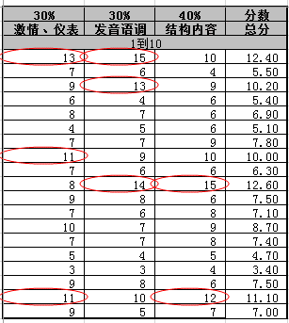
 | 激情、仪表 | 发音语调 | 结构内容 | 总分
 | 1到10
李俊杰 | 13 | 15 | 10 | 12.40
王宗儒 | 7 | 6 | 4 | 5.50
徐士杰 | 9 | 13 | 9 | 10.20
邱晨峰 | 6 | 4 | 6 | 5.40
连理扬 | 8 | 7 | 6 | 6.90
张伟辰 | 4 | 5 | 6 | 5.10
陈信成 | 7 | 7 | 9 | 7.80
敦政霆 | 11 | 9 | 10 | 10.00
尤惟翔 | 7 | 6 | 6 | 6.30
王嵩钧 | 8 | 14 | 15 | 12.60
王俐婷 | 9 | 8 | 6 | 7.50
黄巧如 | 7 | 6 | 8 | 7.10
吕佩珊 | 10 | 7 | 9 | 8.70
吕凤虹 | 7 | 7 | 8 | 7.40
胡惠珍 | 5 | 4 | 5 | 4.70
高莞婷 | 3 | 3 | 4 | 3.40
张嘉玮 | 9 | 8 | 6 | 7.50
张碧秀 | 11 | 10 | 12 | 11.10
谢琬茹 | 9 | 5 | 7 | 7.00
 |  |  |  |  |  | ¥-

12.快速填充
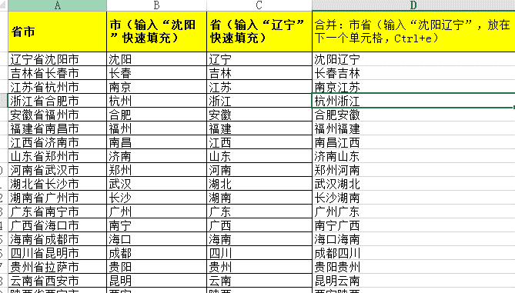
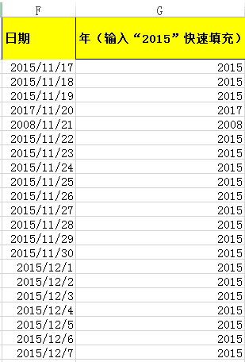
省市 | 市（输入“沈阳”快速填充） | 省（输入“辽宁”快速填充） | 合并：市省（输入“沈阳辽宁”，放在下一个单元格，Ctrl+e） | 日期 | 年（输入“2015”快速填充）
辽宁省沈阳市 | 沈阳 | 辽宁 | 沈阳辽宁 | 2015-11-17 | 2015
吉林省长春市 | 长春 | 吉林 | 长春吉林 | 2015-11-18 | 2015
江苏省杭州市 | 杭州 | 江苏 | 杭州江苏 | 2015-11-19 | 2015
浙江省合肥市 | 合肥 | 浙江 | 合肥浙江 | 2017-11-20 | 2017
安徽省福州市 | 福州 | 安徽 | 福州安徽 | 2008-11-21 | 2008
福建省南昌市 | 南昌 | 福建 | 南昌福建 | 2015-11-22 | 2015
江西省济南市 | 济南 | 江西 | 济南江西 | 2015-11-23 | 2015
山东省郑州市 | 郑州 | 山东 | 郑州山东 | 2015-11-24 | 2015
河南省武汉市 | 武汉 | 河南 | 武汉河南 | 2015-11-25 | 2015
湖北省长沙市 | 长沙 | 湖北 | 长沙湖北 | 2015-11-26 | 2015
湖南省广州市 | 广州 | 湖南 | 广州湖南 | 2015-11-27 | 2015
广东省南宁市 | 南宁 | 广东 | 南宁广东 | 2015-11-28 | 2015
广西省海口市 | 海口 | 广西 | 海口广西 | 2015-11-29 | 2015
海南省成都市 | 成都 | 海南 | 成都海南 | 2015-11-30 | 2015
四川省昆明市 | 昆明 | 四川 | 昆明四川 | 2015-12-01 | 2015
贵州省拉萨市 | 拉萨 | 贵州 | 拉萨贵州 | 2015-12-02 | 2015
云南省西安市 | 西安 | 云南 | 西安云南 | 2015-12-03 | 2015
陕西省西宁市 | 西宁 | 陕西 | 西宁陕西 | 2015-12-04 | 2015
甘肃省银川市 | 银川 | 甘肃 | 银川甘肃 | 2015-12-05 | 2015
内蒙古省呼和浩特市 | 省呼 | 内蒙 | 省呼内蒙

13.汉字中提取数字
邮编100089中国 | 100089 | 方法：
中国56个民族 | 56 | 1.输入100089
一年12个月 | 12 | 2.填充柄拖曳，释放
邮编100092中国 | 100092 | 3.选择“快速填充”命令即可
邮编100093中国 | 100093 | 知识点：使用“快速填充”实现。
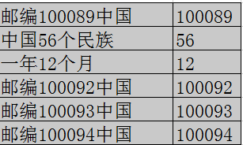
邮编100094中国 | 100094

14.分列-源数据
原数据列:
中国 | 需求：提取不重复参赛国家名。
多米尼加 | 知识点：数据分列。
意大利 | 部分样张：
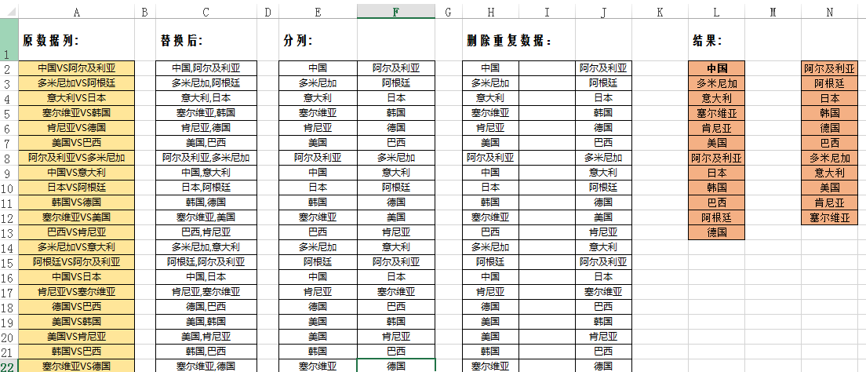
塞尔维亚
肯尼亚
美国
阿尔及利亚
日本
韩国
巴西
阿根廷
德国

15.数据整理
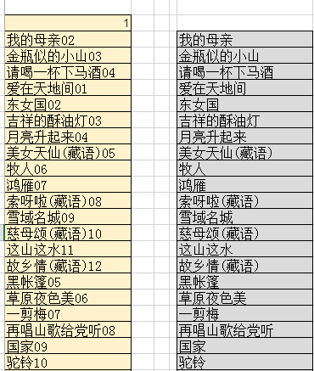
作业：将A2单元格的文本分列，转置，获取如样张(部分）的数据。
01.我的母亲02.金瓶似的小山03.请喝一杯下马酒04.爱在天地间01.东女国02.吉祥的酥油灯03.月亮升起来04.美女天仙(藏语)05.牧人06.鸿雁07.索呀啦(藏语)08.雪域名城09.慈母颂(藏语)10.这山这水11.故乡情(藏语)12.黑帐篷05.草原夜色美06.一剪梅07.再唱山歌给党听08.国家09.驼铃10.远飞的大雁11.阿瓦古丽12.边关有我01.草原上升起不落的太阳02.走天涯03.美丽的草原我的家04.多情总为无情伤05.阿尔斯楞的眼睛06.敖包相会07.这片草原08.姑娘我爱你09.草原之夜10.故乡11.泪在投降12.慈祥的母亲13.天堂的草原01.西海情歌02.我和草原有个约定03.呼伦贝尔大草原04.蓝色的蒙古高原05.陪你一起看草原06.草原恋07.牧人08.卓玛09.父亲的草原母亲的河10.天边11.故乡12.手心里的温柔13.雨中飘荡的回忆

 | 1 | 我的母亲02 | 金瓶似的小山03 | 请喝一杯下马酒04 | 爱在天地间01 | 东女国02 | 吉祥的酥油灯03 | 月亮升起来04 | 美女天仙(藏语)05 | 牧人06 | 鸿雁07 | 索呀啦(藏语)08 | 雪域名城09 | 慈母颂(藏语)10 | 这山这水11 | 故乡情(藏语)12 | 黑帐篷05 | 草原夜色美06 | 一剪梅07 | 再唱山歌给党听08 | 国家09 | 驼铃10 | 远飞的大雁11 | 阿瓦古丽12 | 边关有我01 | 草原上升起不落的太阳02 | 走天涯03 | 美丽的草原我的家04 | 多情总为无情伤05 | 阿尔斯楞的眼睛06 | 敖包相会07 | 这片草原08 | 姑娘我爱你09 | 草原之夜10 | 故乡11 | 泪在投降12 | 慈祥的母亲13 | 天堂的草原01 | 西海情歌02 | 我和草原有个约定03 | 呼伦贝尔大草原04 | 蓝色的蒙古高原05 | 陪你一起看草原06 | 草原恋07 | 牧人08 | 卓玛09 | 父亲的草原母亲的河10 | 天边11 | 故乡12 | 手心里的温柔13 | 雨中飘荡的回忆

 | 1
 | 我的母亲02
 | 金瓶似的小山03
 | 请喝一杯下马酒04
 | 爱在天地间01
 | 东女国02
 | 吉祥的酥油灯03
 | 月亮升起来04
 | 美女天仙(藏语)05
 | 牧人06
 | 鸿雁07
 | 索呀啦(藏语)08
 | 雪域名城09
 | 慈母颂(藏语)10
 | 这山这水11
 | 故乡情(藏语)12
 | 黑帐篷05
 | 草原夜色美06
 | 一剪梅07
 | 再唱山歌给党听08
 | 国家09
 | 驼铃10
 | 远飞的大雁11
 | 阿瓦古丽12
 | 边关有我01
 | 草原上升起不落的太阳02
 | 走天涯03
 | 美丽的草原我的家04
 | 多情总为无情伤05
 | 阿尔斯楞的眼睛06
 | 敖包相会07
 | 这片草原08
 | 姑娘我爱你09
 | 草原之夜10
 | 故乡11
 | 泪在投降12
 | 慈祥的母亲13
 | 天堂的草原01
 | 西海情歌02
 | 我和草原有个约定03
 | 呼伦贝尔大草原04
 | 蓝色的蒙古高原05
 | 陪你一起看草原06
 | 草原恋07
 | 牧人08
 | 卓玛09
 | 父亲的草原母亲的河10
 | 天边11
 | 故乡12
 | 手心里的温柔13
 | 雨中飘荡的回忆

